상품제안서
나빌레라 오색 자개 아트 열매나무 텀블러 | 상품코드: S46796

 |  |  |  |  |  |  | 02-713-8555 | www.synergygift.co.kr
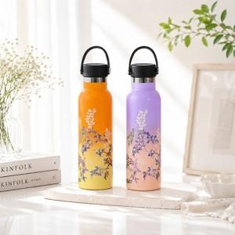

【상세/제작정보】 | <p><span style="font-size: 18.6667px;">※ 100개 미만 선물포장시 포장비 발생됩니다.(개당 +350원 부가세별도)</span>​</p>

【인쇄/포장옵션】 | 패드1도 / 포장지포장

【공급단가】 | 수량 | 20~ | 50~ | 100~ | 300~ | 500~
*VAT별도 | 단가 | 35,750원 | 33,820원 | 32,170원 | 31,350원 | 30,800원

【상품 URL】 | https://www.synergygift.co.kr:443/src/goods_detail.php?gdno=46796

